상품제안서
NFC 커스텀 아크릴 키링 | 상품코드: S48231

 |  |  |  |  |  |  | 02-713-8555 | www.synergygift.co.kr
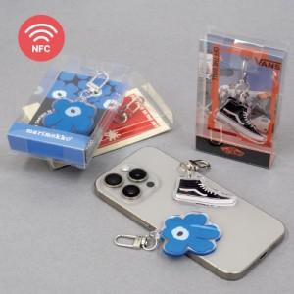 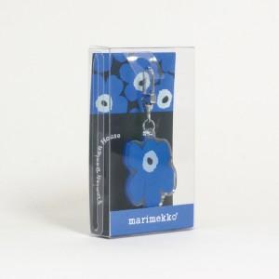

【상세/제작정보】

【인쇄/포장옵션】 | 풀칼라 / 포장불가능

【공급단가】 | 수량 | 100~ | 300~ | 500~ | 1,000~ | 5,000~
*VAT별도 | 단가 | 6,480원 | 5,330원 | 5,050원 | 4,700원 | 4,100원

【상품 URL】 | https://www.synergygift.co.kr:443/src/goods_detail.php?gdno=48231

